Sheet1
Шинь Шинь ХХКийн 3р сарын бараа материал худалдан авах төлөвлөгөөний хүснэгт 新鑫公司 3 月度物资采购计划表
Боловсруулсан байгуулага:Материал тоног төхөөрөмжийн хэлтэс 编制单位：物资设备部 |  |  |  | “Тэмдэглэл” хэсгийн улаан өнгийн бичвэр нь худалдан авалтын анхаарах зүйлс болно.“备注”栏红色字体为采购注意项 |  |  |  |  |  |  |  | 编制日期：2026年3月7日
序号 | Барааны код 物资编码 | Барааны нэрс 物资名称 | Хэмжээ стандарт 规格型号 | Хэмжих нэгж 计量单位 |  |  |  | 提报部门 | Холбогдох хүн 联系人 | 要求现场交货日期 | 备注 | 特殊要求/附图
 |  |  |  |  | 境外自采数量 | нэгж үнэ 单价 | нийт үнэ 总价
1 | 1107010086 | Шаталт дэмждэггүй будаг 阻燃漆 | Шар（20кг/сав） 黄色（20kg/桶） | сав 桶 | 8 |  | 0 | 采矿厂 | 帅平 | 2026.3.20
2 | 1107010087 | Шаталт дэмждэггүй будаг 阻燃漆 | Хар（20кг/сав）黑色（20kg/桶） | сав 桶 | 8 |  | 0 | 采矿厂 | 帅平 | 2026.3.20
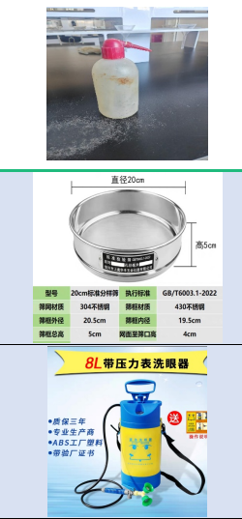
3 | 0902030028 | Угаалгын хуванцар сав 塑料洗瓶 | 500ml | ширхэг个 | 20 |  | 0 | 质检中心 | 罗君 | 2026.5.10
4 | 0902030040 | Зэвэрдэггүй ган стандарт шигшүүр 不锈钢标准检验筛 | 200 торон хэмжээтэй, таних пайзтай, гадна диаметр 20.5 см, дотор диаметр 19.5 см, нийт өндөр 5 см, шигшүүрийн торноос амсар хүртэл 4 см, GB/T6003.1-2022 стандартад нийцсэн. 200目带铭牌，外径20.5cm，内径19.5cm，总高5cm，网面到筛口4cm，符合GB/T6003.1-2022标准 | ширхэг个 | 50 |  | 0 | 质检中心 | 罗君 | 2026.3.20
5 | 0902030039 | Яаралтай үеийн зөөврийн нүд угаагч төхөөрөмж 便携式紧急洗眼器 | 8 литрийн, даралт хэмжигчтэй 8L带压力表 | ширхэг个 | 4 |  | 0 | 质检中心 | 罗君 | 2026.3.20
6 | 1109010117 | Аж үйлдвэрийн давс (ус цэвэрлэх зориулалттай)工业盐（水处理专用） | 50кг/уут 50KG/袋 | кг 公斤 | 6000 |  | 0 | 综合办公室 | 郭广卿 | 2026-05-01
7 | 0702020099 | Халуун мэдрэгч热电偶 | WZP-330 температур хэмжих хүрээ: K (0~1300℃), 304WZP-330测温范围 K（0~1300℃）304 L=900MM | ширхэг个 | 10 |  | 0 | 综合办公室 | 郭广卿 | 2026-05-01 |  | 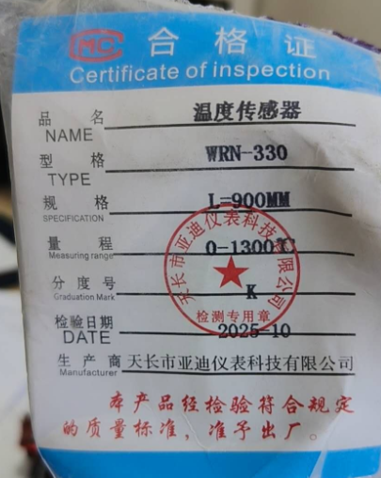
8 | 1004010081 | Поликалийн хлорид (PACL / Polymeric Aluminium Chloride)聚合氯化铝 | 26% | кг公斤 | 5000 |  | 0 | 综合办公室 | 郭广卿 | 2026-05-01
9 | 0302010224 | Эксцентрик зэс ханцуйны савлагаа偏心铜套填料 | metso Материалын код美卓物料编码1095059960 | кг公斤 | 30 |  | 0 | 选厂 | 陈强 | 2026-05-01
金额合计
说明： | 1.采购计划中物资名称均需按照物资编码来统一规范对应，如为新增采购物资，请由仓库按照物资属性预先增加物资编码。
 | 2.请保留表中公式不变，不得删除。
 | 3.表中数量列如无数据请填0。
公司负责人： |  |  | 分管领导： |  | 商务部： |  |  | 制表人：

